Blad1
Utrustning P12

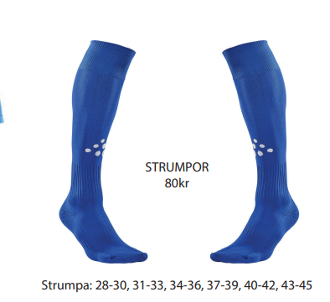
Träningsjacka och byxor |  |  | Tränings t-shirt och shorts |  | Strumpor | Ryggsäck
Priser | Ordinarie pris, 320kr. Vårat pris 200kr | Ordinarie pris 360kr. Vårat pris 200kr | Ordinarie pris 160kr. Vårat pris 100kr | Ordinarie pris 144kr. Vårat pris 100kr | Ordinarie pris 80kr. Våran pris 50kr | Ordinarie pris 200kr. Vårat pris 150kr
Namn | Storlek jacka | Storlek Byxa | Sorlek T-shirt | Storlek Shorts | Storlek |  | Initialer | Kläder finns att prova på kansliet vid behov
Ahlqvist
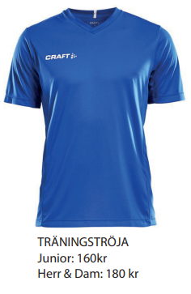
Brandebo |  |  |  |  |  |  |  | Denna fast med halv dragkedja
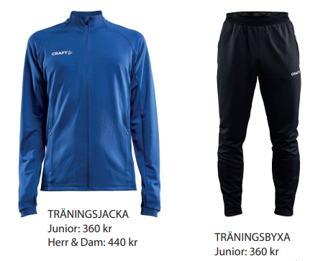
Elias
Engström
Engström
Hannu
Holmqvist | 158/164 | 158/164 | 146/152 | 146/152 | 34-36 | x | LH
Isaksson-Ruisniemi
Keisu
Kummu
Lindgren
Lindh
Lindkvist
Persson
Robles
Ruumensaari
Saifouri
Smajihodzic
Tretten
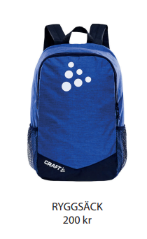
Vasara-Hammare
Wärja
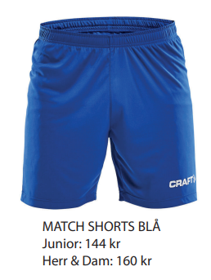

 | Storlekar finns i |  |  |  | Storlekar finns i
 | 134/140 |  |  |  | 31-33
 | 146/152 |  |  |  | 34-36
 | 158/164 |  |  |  | 37-39
 | Efter dessa finns storlekar från Herr XS |  |  |  | 40-42

